CASO NO.3
En un hospital se registraron 120 pacientes para un estudio sobre alergias y su relación con el uso de un medicamento. Los resultados son:

1. Completar la tabla:

Tabla de Contingencia
Alergia / Medicamento | Con Medicamento | Sin Medicamento | Total
Presenta Alergia | 20 | 15 | 35
No tiene Alergia | 50 | 35 | 85
Total | 70 | 50 | 120

2. Cual es la probabilidad de que un paciente que usa el medicamento tenga alergia?

La probabilidad de que un paciente que usa el medicamento presente alergia se calcula como:

P ( Alergia | Con Medicamento ) = Numero de pacientes con alergia y que usan el medicamento / Total de pacientes que usan el medicamento

De la tabla:
Pacientes con alergia y que usan el medicamento: 20. |  |  |  | P (Alergia | Con Medicamento) = 20/70 ≈ 0.286
Total de pacientes que usan el medicamento: 70.
 |  |  | La probabilidad de que un paciente que usa el medicamento tenga alergia es 28.6%.

3. Analiza si existe alguna tendencia entre el uso del medicamento y la aparición de alergias

Para analizar la tendencia, podemos comparar las frecuencias relativas:

1. Proporción de pacientes con alergia entre quienes usan el medicamento: |  |  |  |  | P ( Alergia | Con Medicamento ) = 0.286

2. Proporción de pacientes con alergia entre quienes no usan el medicamento: |  |  |  |  | P ( Alergia | Sin Medicamento ) = 15/50 = 0.300

Conclusion:

- La proporción de alergias entre quienes usan el medicamento ( 28.6 % ) es ligeramente menor que entre quienes no lo usan (30%). Esto sugiere que no hay una tendencia fuerte entre el uso del medicamento y la aparición de alergias, ya que las probabilidades son muy similares.

4. Representa los datos en un grafico de barras agrupadas
Relación entre Uso de Medicamento y Alergias

 |  |  |  |  | Observaciones: - Entre quienes usan el medicamento, la mayoría no presenta alergias (50 vs. 20). - Entre quienes no usan el medicamento, también la mayoría no presenta alergias (35 vs. 15). - Esto respalda la conclusión previa de que no parece haber una relación significativa entre el uso del medicamento y la aparición de alergias.

CASO NO.4
4. Se estudió el uso de redes sociales según el rango de edad:

1. Completa la Tabla

Edades | Usa Redes Sociales | No Usa Redes Sociales | Total
18 - 37 | 70 | 10 | 80
38 -57 | 50 | 20 | 70
58 - 77 | 15 | 35 | 50
Total | 135 | 65 | 200

2. ¿ Cual es la probabilidad de que una persona seleccionada al azar tenga más de 50 años y no use redes sociales?

Datos importantes: - Personas mayores de 50 años: Están en el rango de 58-77 años. - No usan redes sociales en este rango: 35 personas. - Total de personas en el estudio: 200 personas.

Fórmula de probabilidad:

P(>50 años y no usa redes sociales)=Número de personas > 50 años que no usan redes sociales /Total de personas

$$P=\frac{35}{200}=0.175$$

la probabilidad de que una persona seleccionada al azar tenga más de 50 años y no use redes sociales es 17.5%.

3. Representa los datos en un diagrama circular

Categoría | Valores | Porcentaje Acumulado
18-37 (Usa RS) | 70 | 35%
18-37 (No Usa RS) | 10 | 5%
38-57 (Usa RS) | 50 | 25%
38-57 (No Usa RS) | 20 | 10%
58-77 (Usa RS) | 15 | 7.5%
58-77 (No Usa RS) | 35 | 17.5%
Total | 200 | 100%

4. Comenta las diferencias en el uso de redes sociales según los grupos etarios

1. Grupo 18-37 años Uso de redes sociales: 70 personas (87.5% del grupo). No uso de redes sociales: 10 personas (12.5% del grupo). - Comentario: Este grupo tiene el mayor porcentaje de usuarios de redes sociales. Esto refleja una fuerte adopción tecnológica, probablemente debido a que crecieron en una era de rápida digitalización.

2. Grupo 38-57 años Uso de redes sociales: 50 personas (71.4% del grupo). No uso de redes sociales: 20 personas (28.6% del grupo). - Comentario: Aunque una mayoría de este grupo usa redes sociales, el porcentaje es menor que en el grupo más joven. Esto puede deberse a una menor familiaridad con la tecnología en comparación con el grupo de 18-37 años.

3. Grupo 58-77 años Uso de redes sociales: 15 personas (30% del grupo). No uso de redes sociales: 35 personas (70% del grupo). - Comentario: Este grupo tiene el porcentaje más bajo de usuarios de redes sociales y la mayoría no las usa. Esto puede deberse a barreras tecnológicas, como falta de interés, habilidades digitales limitadas, o menor exposición a estas herramientas.

Comparación general - Tendencia descendente: El uso de redes sociales disminuye con la edad. Los grupos más jóvenes (18-37) tienen una alta adopción, mientras que los mayores (58-77) muestran un uso significativamente más bajo. - Barreras generacionales: Los adultos mayores (58-77 años) enfrentan mayores desafíos para adaptarse a las redes sociales en comparación con los más jóvenes. - Impacto de la digitalización: Las personas en el grupo de 18-37 años crecieron en un entorno más digitalizado, lo que explica su mayor afinidad con las redes sociales.

CASO NO.5
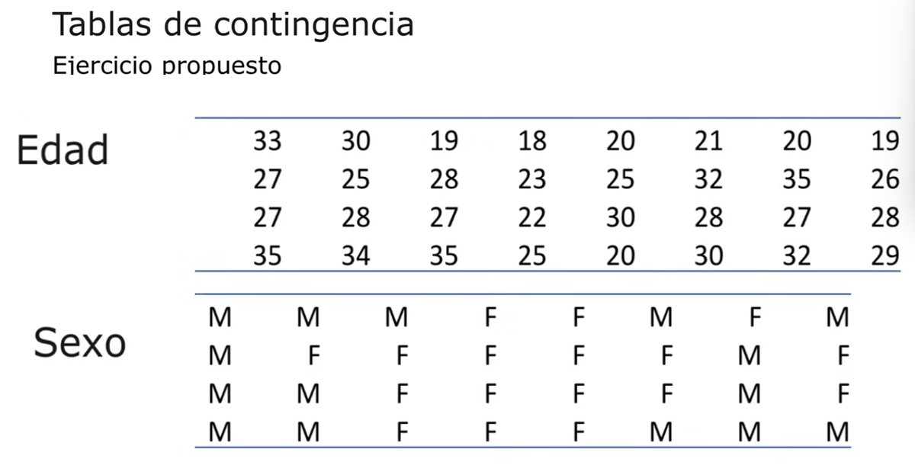

Se procede a crear la Tabla de contigencia, agrupando los valores por grupo de sexo en relación a las edades.

Agrupación por edades:
18-24 años
25-29 años
30-34 años
35-39 años

Se procede a crear la Tabla de Contigencia.

Tabla de Contingencia
Rango de Edad | M | F | Total
18-24 | 4 | 3 | 7
25-29 | 9 | 4 | 13
30-34 | 5 | 2 | 7
35-39 | 3 | 1 | 4
Total | 21 | 10 | 24

